Титульный лист
Общероссийская спортивная общественная организация
"Национальная федерация бадминтона России"
СРОФСО "Федерация бадминтона Саратовской области"

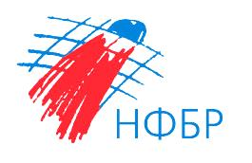

ОТЧЕТ
Главной судейской коллегии
Всероссийские соревнования по бадминтону
ЕКП Минспорта России № 2024640021047420
Мужчины, женщины
Всероссийские соревнования по бадминтону "Хрустальный волан"
0240002611Я
0240012611Я
0240022611Я
0240032611Я

07-12 февраля 2026 г.

г. Саратов, Саратовская область

